상품제안서
카카오 75 퍼팅 골프우산 | 상품코드: S39840

 |  |  |  |  |  |  | 02-713-8555 | www.synergygift.co.kr
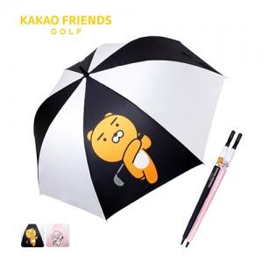

【상세/제작정보】 | <p><span style="font-size: 18.6667px;">※ 손잡이 UV컬러인쇄, 원단 컬러인쇄 별도 문의 바랍니다.</span></p><p><span style="font-size: 14pt;">※ 운임비 별도 발생 됩니다.</span>​​​</p>

【인쇄/포장옵션】 | 레이저, 원단1도인쇄 / 포장불가능

【공급단가】 | 수량 | 30~ | 50~ | 100~ | 500~ | 1,000~
*VAT별도 | 네이비 | 22,500원 | 21,500원 | 20,800원 | 19,600원 | 19,300원
 | 핑크 | 22,500원 | 21,500원 | 20,800원 | 19,600원 | 19,300원

【상품 URL】 | https://www.synergygift.co.kr:443/src/goods_detail.php?gdno=39840

